sample
担当課 | 入札方法 | 案件名 | 工事場所 | 業種 | 発注 (公告) 予定 時期 | 工期 | 概算金額 | 工事概要 | 備考
施設課 | 制限付 一般競争入札 | ホーム更新改良工事 | 動物公園駅 | 建築一式 | ６月 | 約８ヶ月 | ～1億円未満 | ・ホーム床改修（型枠式カラータイル舗装)・内方線整備及び誘導ブロックの更新・先端タイル更新・防水工事
施設課 | 制限付 一般競争入札 | 駅舎改修工事 | 穴川駅 | 建築一式 | ６月 | 約８ヶ月 | ～1億円未満 | 屋根吹き替え・外壁パネル修繕・外壁シーリングの打ち替え・サッシ更新
Sample
電気課 | 制限付 一般競争入札 | 電路設備 信号線更新設計委託 | スポーツセンター～千城台 殿台～千葉変電所 | 設計業務 | ７月 | 約７ヶ月 | ～5000万円未満 | 軌道桁上に敷設している信号ケーブル等の更新を目的とした基本設計・実施設計を行う。
電気課 | 制限付 一般競争入札 | インターホン更新工事 | 都賀管区 全８駅 | 電気通信 | ７月 | 約７ヶ月 | ～5000万円未満 | インターホン親機 4台 インターホン子機34台
施設課 | 制限付 一般競争入札 | 千葉都市モノレールインフラ部塗替塗装工事（Ｒ８－１） | 穴川駅～天台駅 | 塗装工事 | ６月 | 約６ヶ月 | ～1億円未満 | 塗替塗装工事 軌道桁・支柱 2,000㎡ | R8年度は２工区の予定
施設課 | 制限付 一般競争入札 | 千葉都市モノレールインフラ部塗替塗装工事（Ｒ８－２） | 穴川駅～天台駅 | 電気工事 | ６月 | 約６ヶ月 | ～1億円未満 | 塗替塗装工事 軌道桁・支柱 1,800㎡ | R8年度は２工区の予定

logi
●スケジュール
タイミング | 誰が | 誰に | 何をする
２月上旬 | 経理課 | 各課 | 作成依頼
２月中旬 | 各課 | 経理課 | 締切
２月中旬 | 経理課 |  | 予算仮
２月下旬 | 経理課 |  | HPへ予定情報一覧をアップ
６月中旬 | 経理課 | 各課 | 見直し依頼
６月下旬 | 各課 | 経理課 | 締切
６月下旬 | 経理課 |  | HPへ予定情報一覧をアップ
９月中旬 | 経理課 | 各課 | 見直し依頼
９月下旬 | 各課 | 経理課 | 締切
９月下旬 | 経理課 |  | HPへ予定情報一覧をアップ
１２月中旬 | 経理課 | 各課 | 見直し依頼
１２月下旬 | 各課 | 経理課 | 締切
１２月下旬 | 経理課 |  | HPへ予定情報一覧をアップ
●掲載イメージ
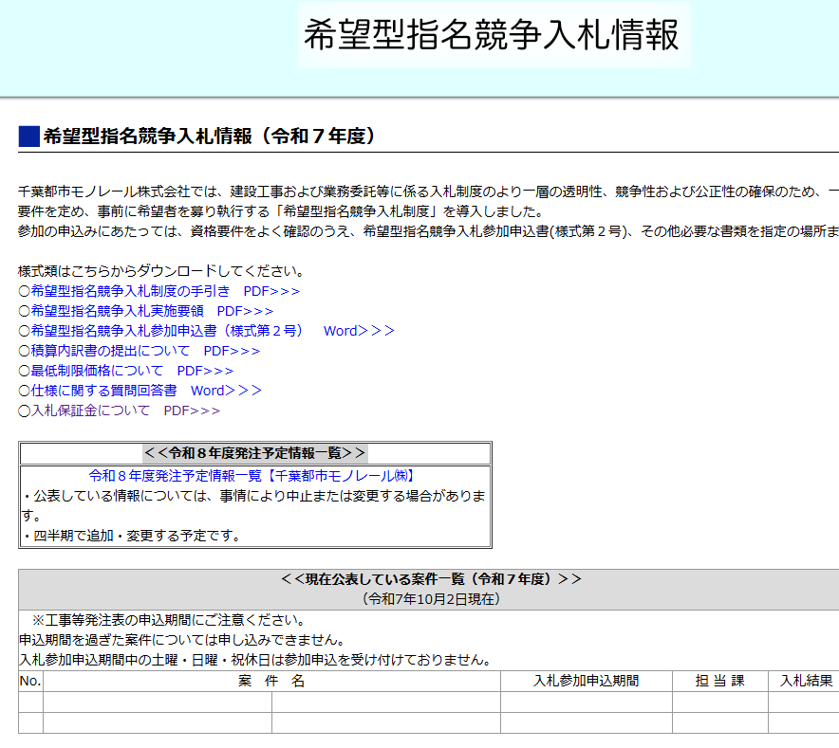
ホームページイメージ
ホームページイメージ
制限付き一般

制限付き一般競争入札情報
8

